PAGOS
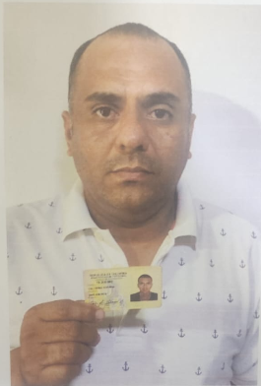
CODIGO | MOTO | MODELO | MARCA | PLACA | MOVIL | PRECIO | INICIAL
A2194 | GIXXER 150 | 2027 | SUZUKI | DUR96I | 45 | $11,978,300 | $2,000,000.00

COSTO -INICIAL | INTERES | COSTO NETO | MESES | MESUAL | QUINCENAL | SEMANAL | DIARIO
$9,978,300.00 | $2.85 | 28,393,552 | 26 | $1,092,059.69 | $546,029.85 | $216,806.00 | $36,134.33
NOMBRES | APELLIDO | CEDULA | NACIONALIDAD | NUMERO | SOAT | Traspaso de propiedad | PRESTAMO.
JAIR ANDRES | VALVERDE GUERRA | 73,200,802 | COLOMBIANA | 3137172115 | ACTIVO | ACTIVO | 0
 |  |  |  |  |  |  | MESES
SALDO ACTUAL PAGADO |  | DEUDA A PAGAR |  | DEUDA TOTAL. |  | DEUDA ADQUIRIDA
$960,000 |  | $27,433,552 |  | 27,433,552.00 |  |  | 1

RENTAL MOTORS S.A.S

FECHA | FECHA | ABONO | ABONO | FECHA | FECHA | ABONO | ABONO

20/04/2026 | 27/04/2026 | $390,000 |  | 04/05/2026 | 11/05/2026 | $570,000 |  | $960,000
21/04/2026 | 28/04/2026 |  |  | 05/05/2026 | 12/05/2026
22/04/2026 | 29/04/2026 |  |  | 06/05/2026 | 13/05/2026
23/04/2026 | 30/04/2026 |  |  | 07/05/2026 | 14/05/2026
24/04/2026 | 01/05/2026 |  |  | 08/05/2026 | 15/05/2026
25/04/2026 | 02/05/2026 |  |  | 09/05/2026 | 16/05/2026
 |  | $390,000 |  |  |  | $570,000 |  | 1
 |  |  |  |  |  |  |  | 1

FECHA | FECHA | ABONO | ABONO | FECHA | FECHA | ABONO | ABONO

18/05/2026 | 25/05/2026 |  |  | 01/06/2026 | 08/06/2026 |  |  | $0
19/05/2026 | 26/05/2026 |  |  | 02/06/2026 | 09/06/2026
20/05/2026 | 27/05/2026 |  |  | 03/06/2026 | 10/06/2026
21/05/2026 | 28/05/2026 |  |  | 04/06/2026 | 11/06/2026
22/05/2026 | 29/05/2026 |  |  | 05/06/2026 | 12/06/2026
23/05/2026 | 30/05/2026 |  |  | 06/06/2026 | 13/06/2026
 |  | $0 |  |  |  | $0 |  | 2

